Sheet1
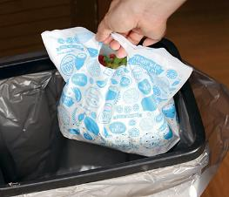
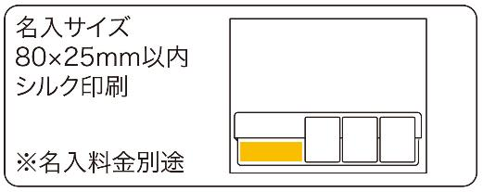
提 案 書

スタンド水切りパック （10Ｐ） |  | 参考上代 | ¥150 | 販売価格
 |  | （税別） |  | （税別）
【JAN】 | 4562121886391
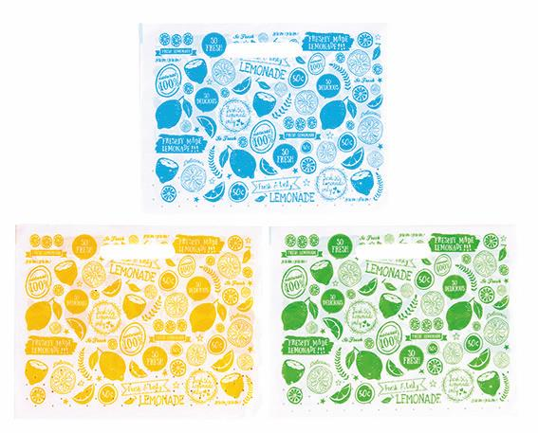 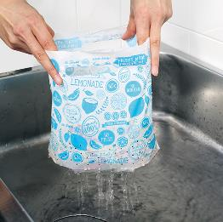 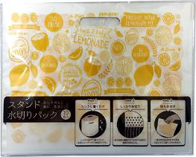 |  |  | 【商品番号】 7095 【本体サイズ】 245×190×125mm・49ｇ 【パッケージサイズ】 255×200×2ｍｍ・50ｇ 【個装形態】 ポリ袋入 【色・柄】 イエロー・グリーン・ブルー（色指定不可） 【材質】 ポリエチレン 【入数】 300 【商品説明】 シンク周りがポップでかわいい。毎回取り替えるので清潔！ 【生産国】 中国

